Brug af oversigt
Guide til brug af arket

1. Tryk på pilen ved siden af den kolonne du gerne vil filtrere efter
2. Marker det eller de felter, som du gerne vil se og tryk 'OK'
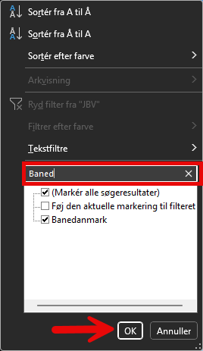

3. Nu har du filtreret i arket

